ANALISIS INGRESOS
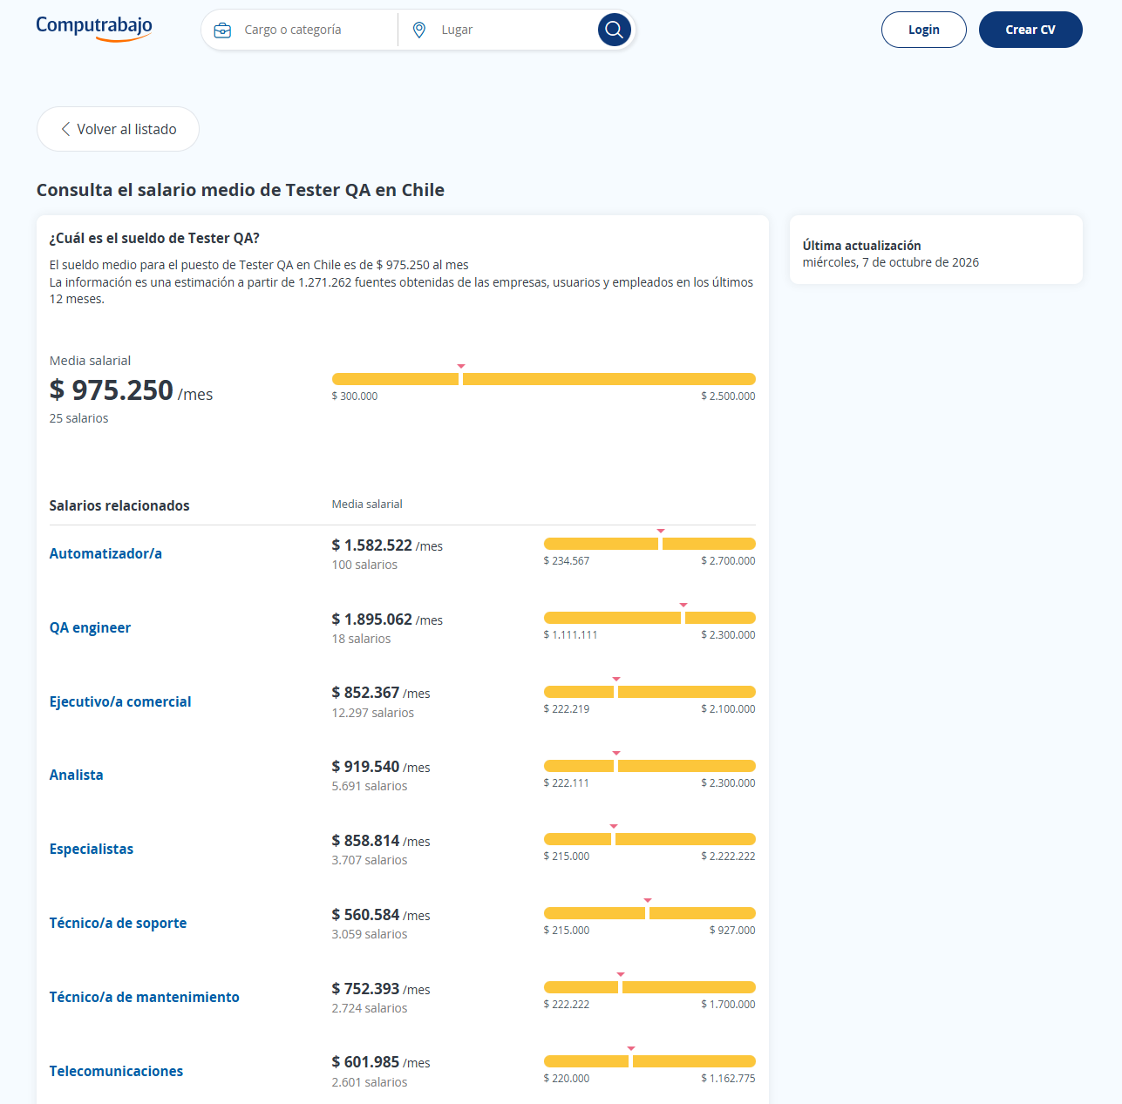
 |  |  |  |  |  |  | FUENTE DE INFORMACION :
 |  |  |  |  |  |  | https://cl.indeed.com/career/desarrollador-junior/salaries
 |  | EXPERIENCIA |  |  |  |  | https://cl.indeed.com/career/project-manager-jr/salaries?salaryType=MONTHLY
SIGLA | ROL | (- 2 años) | (+2 años) | RESPONS. | SUELDO | HH | https://cl.computrabajo.com/salarios/scrum-master
PM | Project Manager | x |  | 40% | $2,112,400 | $11,736 | https://cl.computrabajo.com/salarios/tester-qa
SM | Scrum Master | x |  | 23% | $1,767,130 | $9,817
DEV | Developer | x |  | 27% | $662,000 | $3,678 | Developer Junior
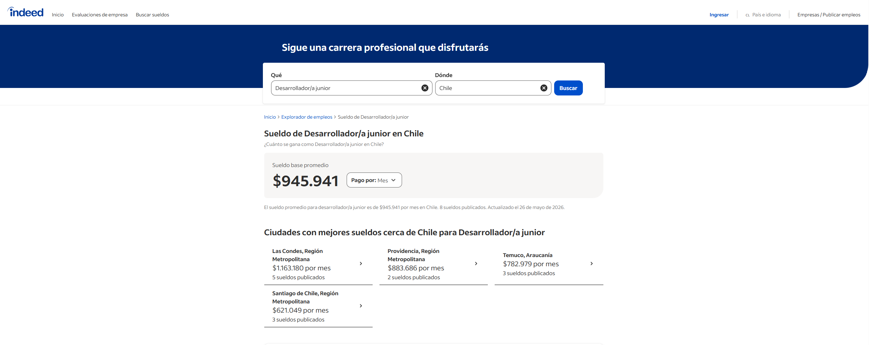
QA | Tester QA | x |  | 10% | $600,000 | $3,333

 |  |  | Hrs.Sem. | 45
 |  |  | HRS.Mens. | 180
 |  |  | HH | Sueldo/180hrs

PROMEDIO | DEVELOPER | PROJECT MANAGER | SCRUM MASTER | TESTER Q&A
Ingreso Primer Año | $600,000 | $1,200,000 | $1,100,000 | $550,000
Ingreso Experiencia | $945,941 | $2,031,000 | $1,953,333 | $975,250

 |  |  |  |  |  |  | Project Manager
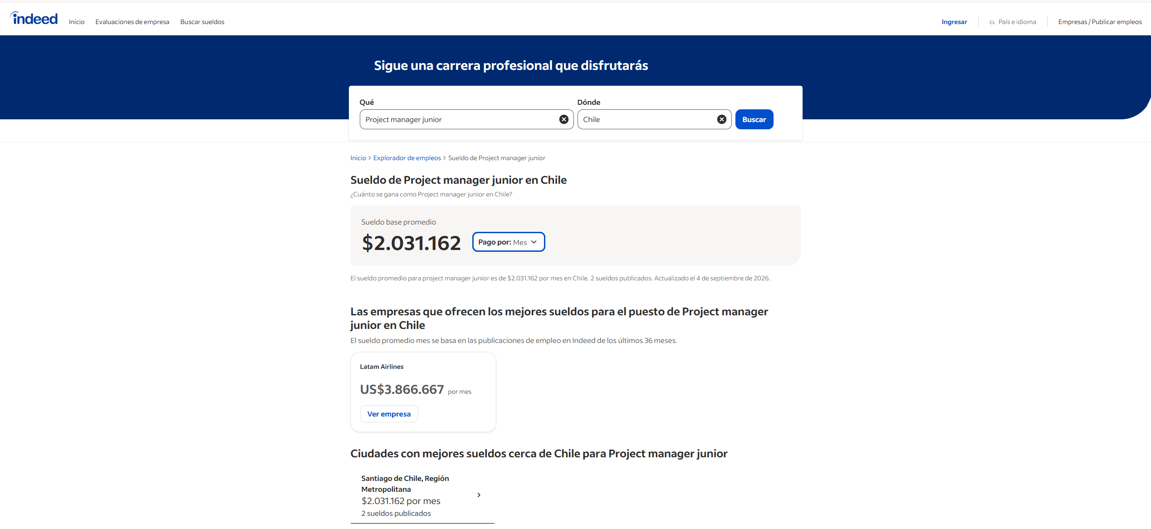

 |  |  |  |  |  |  | Scrum Master
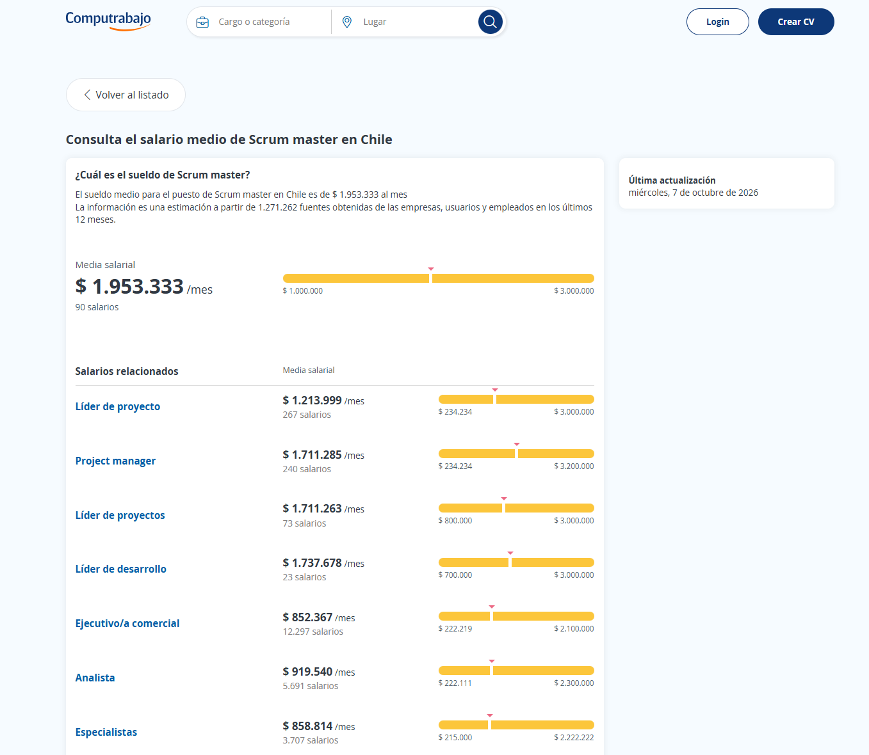

 |  |  |  |  |  |  | Tester Q&A

